BUSHEL
 |  |  |  |  |  |  | Precios futuros internacionales de trigo y maíz
 |  |  |  |  |  |  | Solo informativo
 |  |  |  |  |  |  | USDCENT/BUSHEL |  |  |  | 2023-02-13
TRIGO |  |  |  | TRIGO |  |  |  |  |  |  | MAIZ
SOFT RED WINTER N° 2 |  |  |  | HARD RED WINTER N° 2* |  |  |  |  |  |  | YELLOW N° 3
 | CHICAGO | FOB GOLFO |  | KANSAS | FOB GOLFO 11% |  | FOB GOLFO 13% | FOB GOLFO 12,5% | FOB GOLFO 11,5% | FOB GOLFO 12% | CHICAGO | FOB GOLFO
2023 | Contrato | Bushel | Tonelada | Contrato | Bushel | Tonelada |  | Bushel | Bushel | Bushel | Contrato | Bushel | Tonelada
ENE |  |  |  |  |  |  |  |  |  |  |  | 772.00 | 303.92
FEB |  | 917.00 | 336.94 |  | 1,092.25 | 401.34 |  | 1,112.25 | 1,107.25 | 1,107.25 |  | 772.00 | 303.92
MAR | 792.00 | 917.00 | 336.94 | 912.25 | 1,092.25 | 401.34 |  | 1,112.25 | 1,107.25 | 1,107.25 | 685.00 | 775.00 | 305.10
ABR |  | 920.75 | 338.32 |  | 1,080.25 | 396.93 |  | 1,112.25 | 1,107.25 | 1,107.25 |  | 777.25 | 305.99
MAY | 800.75 | 915.75 | 336.48 | 900.25 | 1,082.25 | 397.66 |  |  |  |  | 682.25 | 775.25 | 305.20
JUN |  |  |  |  |  |  |  |  |  |  |  | 769.25
JUL | 802.50 |  |  | 885.25 |  |  |  |  |  |  | 669.25 | 769.25
AGO
SEP | 809.75 |  |  | 882.25 |  |  |  |  |  |  | 611.75
OCT
NOV
DIC | 821.50 |  |  | 884.25 |  |  |  |  |  |  | 596.75
2024
MAR | 829.25 |  |  | 882.25 |  |  |  |  |  |  | 604.25
MAY | 828.00 |  |  | 872.50 |  |  |  |  |  |  | 608.00
JUL | 805.75 |  |  | 836.50 |  |  |  |  |  |  | 607.50
SEP | 800.50 |  |  | 829.50 |  |  |  |  |  |  | 567.00
DIC | 808.25 |  |  | 828.00 |  |  |  |  |  |  | 555.00
2025
MAR | 802.25 |  |  | 789.25
MAY | 788.25 |  |  | 759.50
JUL | 751.50 |  |  | 743.75 |  |  |  |  |  |  | 562.25
SEP
DIC |  |  |  |  |  |  |  |  |  |  | 506.50
Factores de conversión a US$ por tonelada
Trigo: | 0.36744 |  |  | Maiz: | 0.39368
www.odepa.gob.cl

Primas maíz
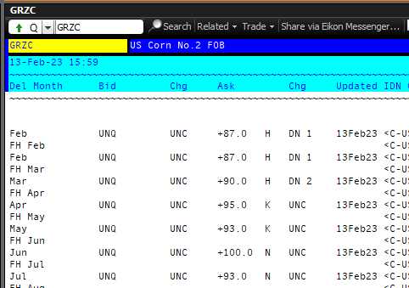
2023-02-13

 | MAÍZ | Contrato
 | YELLOW N° 2 | Futuro
2023
Enero | 87 | +H
Febrero | 87 | +H | H= Marzo
Marzo | 90 | +H | K=Mayo
Abril | 95 | +K | N=Julio
Mayo | 93 | +K | U=Septiembre
Junio | 100 | +N | Z= Diciembre
Julio | 93 | +N
Agosto

Estas bases si se aplican al cálculo en el precio que se publica.

